Rapor Sayfası
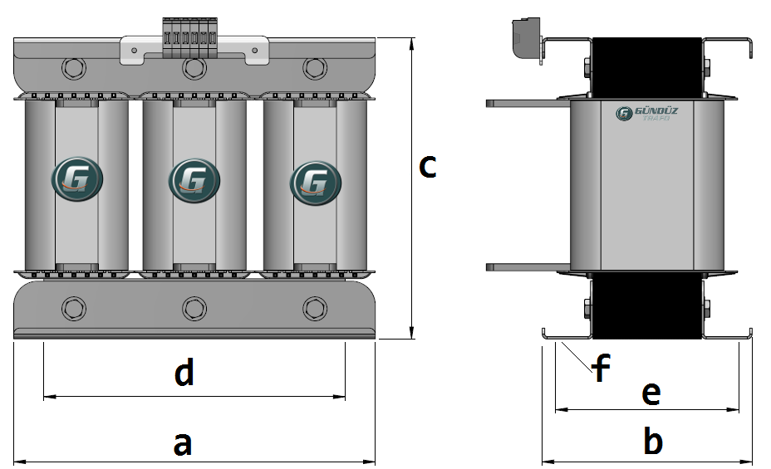
Trafo Tipi : | Izolasyon Trafosu Trifaz Hesap Ozeti |  |  |  |  |  |  |  | Tarih : |  |  | 2021-05-03
Değerler
Güç : | 500.0 VA |  |  |  |  | Primer Agirlik(Al) : | 4.173 kg |  | Karkas Ölçüleri : |  | 100.0 x 120.0 x 171.0
Sac kk : | 7.0 |  |  |  |  | Sekonder Agirlik(Al): | 1.378 kg |  | Trafo Ölçüleri : |  | 578.0 x 262.0 x 386.0
Sac © | 0.5 mm |  |  |  |  | Primer Agirlik(Cu) : | 0.0 kg |  | Klemens & Ayak : |  | AVK2.5 / 0.0 / 45.0 - 180 Kose
Gauss : | 11500.0 |  |  |  |  | Sekonder Agirlik(Cu) : | 1.48 kg |  | Sac Agirlik : |  | 121.76 kg (Kesme Sac)
Frekans : | 50.0 Hz |  |  |  |  | Toplam Agirlik : | Al:5.551 // Cu:1.48kg

Primer |  |  |  |  |  |  |  | Sekonder
 |  |  |  |  |  | 425.0 V ( 425.641V ) |  |  |  |  |  |  | 45.0 V ( 42.5641V )
2 NOLU KADEME: |  |  |  |  |  |  |  | 2 NOLU KADEME:
Tel : | Al |  |  |  |  |  |  | Tel : | Cu
Cap : | 4 |  |  |  |  |  |  | Cap : | 0
Kesit : | 12.566370614 |  |  |  |  |  |  | Kesit : | 50
Akim : | 20.106192983 |  |  |  |  |  |  | Akim : | 150
Kat : | 0 |  |  |  |  |  |  | Kat : | 0
Uzunluk : | 1.058664 |  |  |  |  |  |  | Uzunluk : | 1.134052
 |  | -- Teller -- |  |  |  |  |  |  |  | -- Teller --
Yuv. Tel : | 4 |  |  |  |  | 80 sp |  | Yuv. Tel : |  |  |  |  | 8 sp
Ytel Agr : | 0.035919623286 |  |  |  |  |  |  | Ytel Agr :
Kare Tel : |  |  |  |  |  |  |  | Kare Tel : | 10.0x5.0
Ktel Agr : |  |  |  |  |  |  |  | Ktel Agr : | 0.49331262
Folyo : |  |  |  |  |  |  |  | Folyo :
Folyo Agr : |  |  |  |  |  |  |  | Folyo Agr :
Kapton : |  |  |  |  |  | 415.0 V ( 415.0V ) |  | Kapton : |  |  |  |  | 32.0 V ( 31.9231V )
1 NOLU KADEME: |  |  |  |  |  |  |  | 1 NOLU KADEME:
Tel : | Al |  |  |  |  |  |  | Tel : | Al
Cap : | 4 |  |  |  |  |  |  | Cap : | 0
Kesit : | 12.566370614 |  |  |  |  |  |  | Kesit : | 50
Akim : | 20.106192983 |  |  |  |  |  |  | Akim : | 80
Kat : | 2 |  |  |  |  |  |  | Kat : | 1
Uzunluk : | 39.939488 |  |  |  |  |  |  | Uzunluk : | 3.402156
 |  | -- Teller -- |  |  |  |  |  |  |  | -- Teller --
Yuv. Tel : | 4 |  |  |  |  | 78 sp |  | Yuv. Tel : |  |  |  |  | 6 sp
Ytel Agr : | 1.3551149026 |  |  |  |  |  |  | Ytel Agr :
Kare Tel : |  |  |  |  |  |  |  | Kare Tel : | 10.0x5.0
Ktel Agr : |  |  |  |  |  |  |  | Ktel Agr : | 0.45929106
Folyo : |  |  |  |  |  |  |  | Folyo :
Folyo Agr : |  |  |  |  |  |  |  | Folyo Agr :
Kapton : |  |  |  |  |  |  |  | Kapton :

 | IZOLASYON DEGERLERI
 | Primer Kademe |  |  |  | Tur | Ekran
 | Yok |  |  |  | Yok | Yok
 | VA Kademe |  |  |  | Tur | Ekstra
 | Yok |  |  |  | Yok | Yok
 | Primer-Sekonder |  |  |  | Tur
 | Yok |  |  |  | Yok
 | NÜVE ÖLÇÜLERİ (mm)
 | a | b | c | d | e | f
 | 0.0 mm | 0.0 mm | 0.0 mm
 | TRAFO ÖLÇÜLERİ (mm)
 | a | b | c | d | e | f
 | 578.0 mm | 262.0 mm | 386.0 mm | 478.0 mm | 196.0 mm | 0.0 mm

